Lag ofärgad
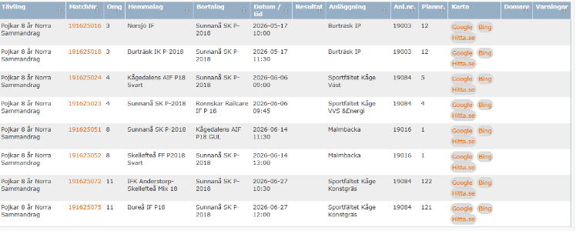
Lag ofärgad
Alfons Fager
Alvin Jäder
Arvid Roslund
Henning Meyer
Jack Hollström Sörgård
Melker Fager
Axel Salmela
Svante Grundberg
Ivar Åberg

